商品登録書
【商 品 登 録 書】

 | 区分 |  |  | 1 |  | 新規 |  |  |  |  |  |  |  |  |  |  |  |  |  |  |  |  | 提出者 |  |  | 松本 光 |  |  |  |  | 提出日 |  |  | 2016-02-18

 | JAN |  |  |  |  |  |  | メーカー名 |  |  |  |  | 商品名1 |  |  |  |  |  |  |  |  |  | 商品名2 |  |  |  |  |  |  |  | フレーバー |  | 容量 |  |  | 希望小売価格
 | 4901080170514 |  |  |  |  |  |  | アース製薬 |  |  |  |  | アース渦巻香 |  |  |  |  |  |  |  |  |  | - |  |  |  |  |  |  |  | - |  | 30巻缶入 |  |  | ¥700

 | 商品画像 |  |  |  |  |  |  |  |  |  |  |  |  |  | 大分類CD |  |  |  | 大分類名 |  |  |  |  |  | 棚割CD |  |  | 棚割名 |  |  |  | 中分類CD |  |  | 中分類名
 | 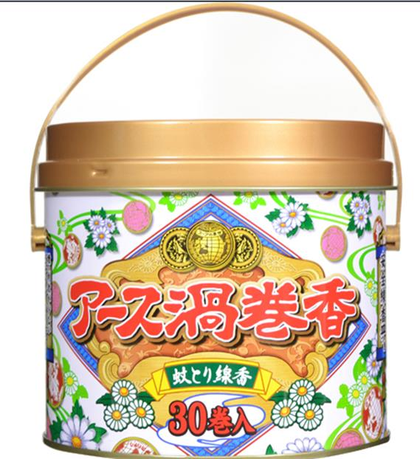 基本画像1枚 |  |  |  |  |  |  |  |  |  |  |  |  |  | 16 |  |  |  | 殺虫剤 |  |  |  |  |  | 01 |  |  | 殺虫 |  |  |  | 160103 |  |  | ハエ・蚊

 |  |  |  |  |  |  |  |  |  |  |  |  |  |  | 確定商品CD |  |  |  |  |  |  |  |  |  | 160103 |  |  |  |  |  |  | 0005

 |  |  |  |  |  |  |  |  |  |  |  |  |  |  | 催事CD |  |  |  | クーポンCD |  |  |  |  |  |  |  |  |  | TOPICS CD |  |  |  | 中分類ランキングCD
 |  |  |  |  |  |  |  |  |  |  |  |  |  |  | - |  |  |  | - |  |  |  |  |  |  |  |  |  | - |  |  |  | -

 |  |  |  |  |  |  |  |  |  |  |  |  |  |  | 商品特徴
 |  |  |  |  |  |  |  |  |  |  |  |  |  |  | ■レギュラーは1巻で約7時間、ジャンボはその1.7倍、約12時間蚊を落とす！ ピレスロイドを主成分とし、安定した殺虫効果を発揮します。 ■効きめ良し！香り良し！アース渦巻香 大好評、高級白檀の香りです。

 | 使用方法
 | 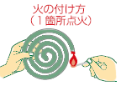 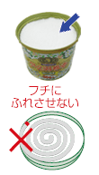 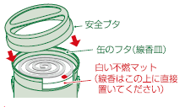 ①渦巻香1枚は、2巻が一緒になっています。必ず外して1巻ずつ使用してください。 外すときは、線香の中心を軽く押して上下に動かし、中央部を局面から指先でつまみ、軽く動かしながら上下に引き離してください。 ②火のつけ方 ・線香の先端部分を下向きにして、１か所だけ点火してださい。点火後は炎を消して徐々に燻約焼してください。 ③缶入り渦巻香の使い方 ・缶のフタを裏返すとそのまま線香沙皿になります。線香皿は上にはめてお使いください。白い不燃マットは取り外さないでください。 ・点火した線香を線香皿の白いマットの中央に置いてください。（皿にふれると、そこで火が消えることがあります。白いマットは不燃性のガラス繊維です。アスベストではありません。） ・安全のため安全ブタをしてお使いください。安全ブタは側面を持って開閉してください。安全ブタの内側には指を入れないようにし、内側で指を切らないようにご注意ください。

 | 追加テキスト

 | 購入可能DS |  |  |  |  |  |  |  |  |  | 購入可能EC |  |  |  |  |  |  |  |  |  | お勧めシーズン |  |  |  | 関連リンク商品JAN
 | 1001 | 1002 | 1003 | 1004 | 1005 | 1006 | 1007 | 1008 | 1009 | 1010 | 5001 | 5002 | 5003 | 5004 | 5005 | 5006 | 5007 | 5008 | 5009 | 5010 | SP | SM | A | W | 商品1 |  |  |  |  | 商品2 |  |  |  |  | 商品3
 | - | - | - | - | - | - | - | - | - | - | - | - | - | - | - | - | - | - | - | - | 1 | 1 | 1 | 1 | - |  |  |  |  | - |  |  |  |  | -

 | 写真1 |  | 写真2 |  | 写真3 |  | 写真4 |  |  | 登録日 |  |  |  |  |  |  |  |  | 掲載開始日 |  |  |  |  |  |  |  | 修正日 |  |  |  |  |  | 掲載終了日
 | 1 |  | - |  | - |  | - |  |  | 2016-02-18 |  |  |  |  |  |  |  |  | 即日 |  |  |  |  |  |  |  | - |  |  |  |  |  | -

